試験内容(4-1)
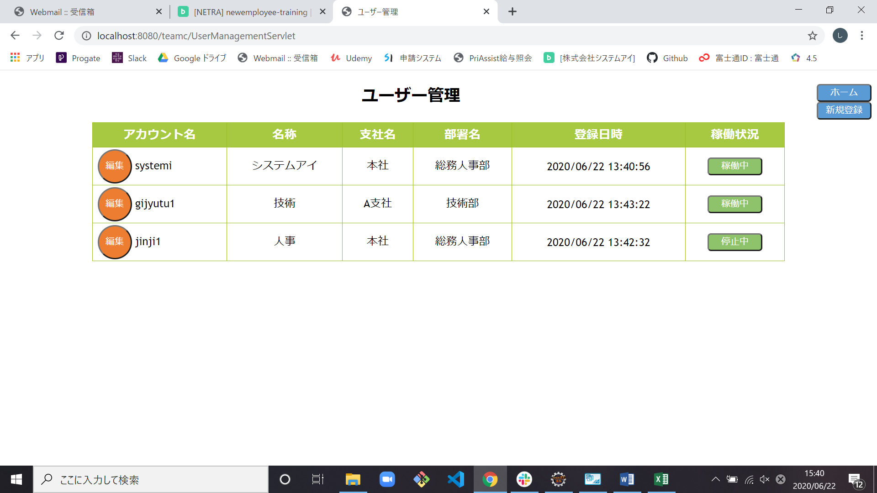
試験エビデンス
番号 | シナリオ | 作成チーム | 担当者
04 | ユーザー稼働状況変更 | チームC | 舩木
パターン | A

試験番号 | 画面内容
4-1 | ユーザー管理画面出力前(ホーム画面)

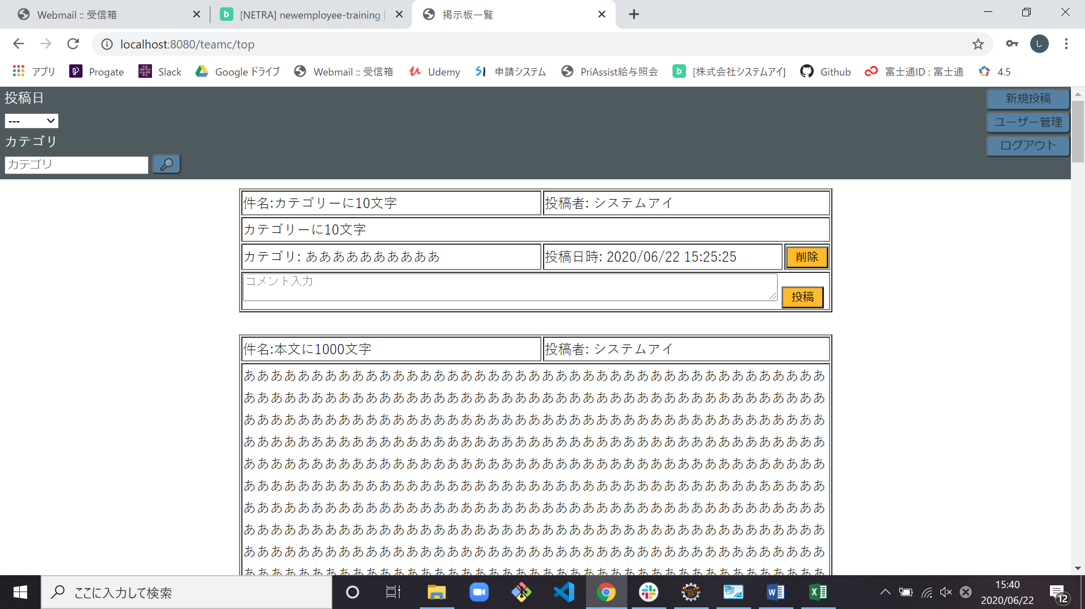

4-1 | ユーザー管理画面出力

試験内容(4-2)
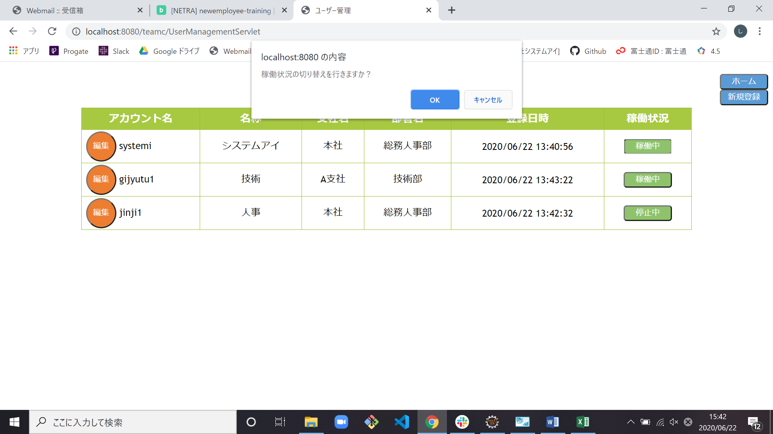
試験エビデンス
番号 | シナリオ | 作成チーム | 担当者
04 | ユーザー稼働状況変更 | チームC | 舩木
パターン | A

試験番号 | 画面内容
4-2 | 稼働中ボタン押下



4-2 | ダイアログ出力

試験内容(4-4)
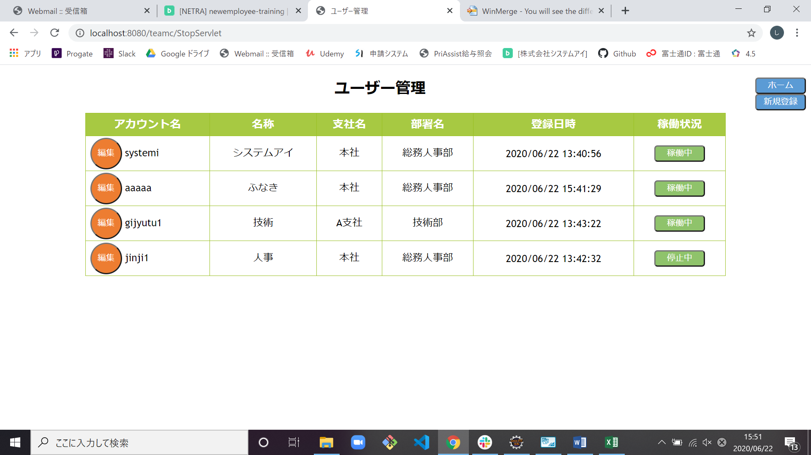
試験エビデンス
番号 | シナリオ | 作成チーム | 担当者
04 | ユーザー稼働状況変更 | チームC | 舩木
パターン | A

試験番号 | 画面内容
4-4 | 稼働中ボタン押下ダイアログ表示

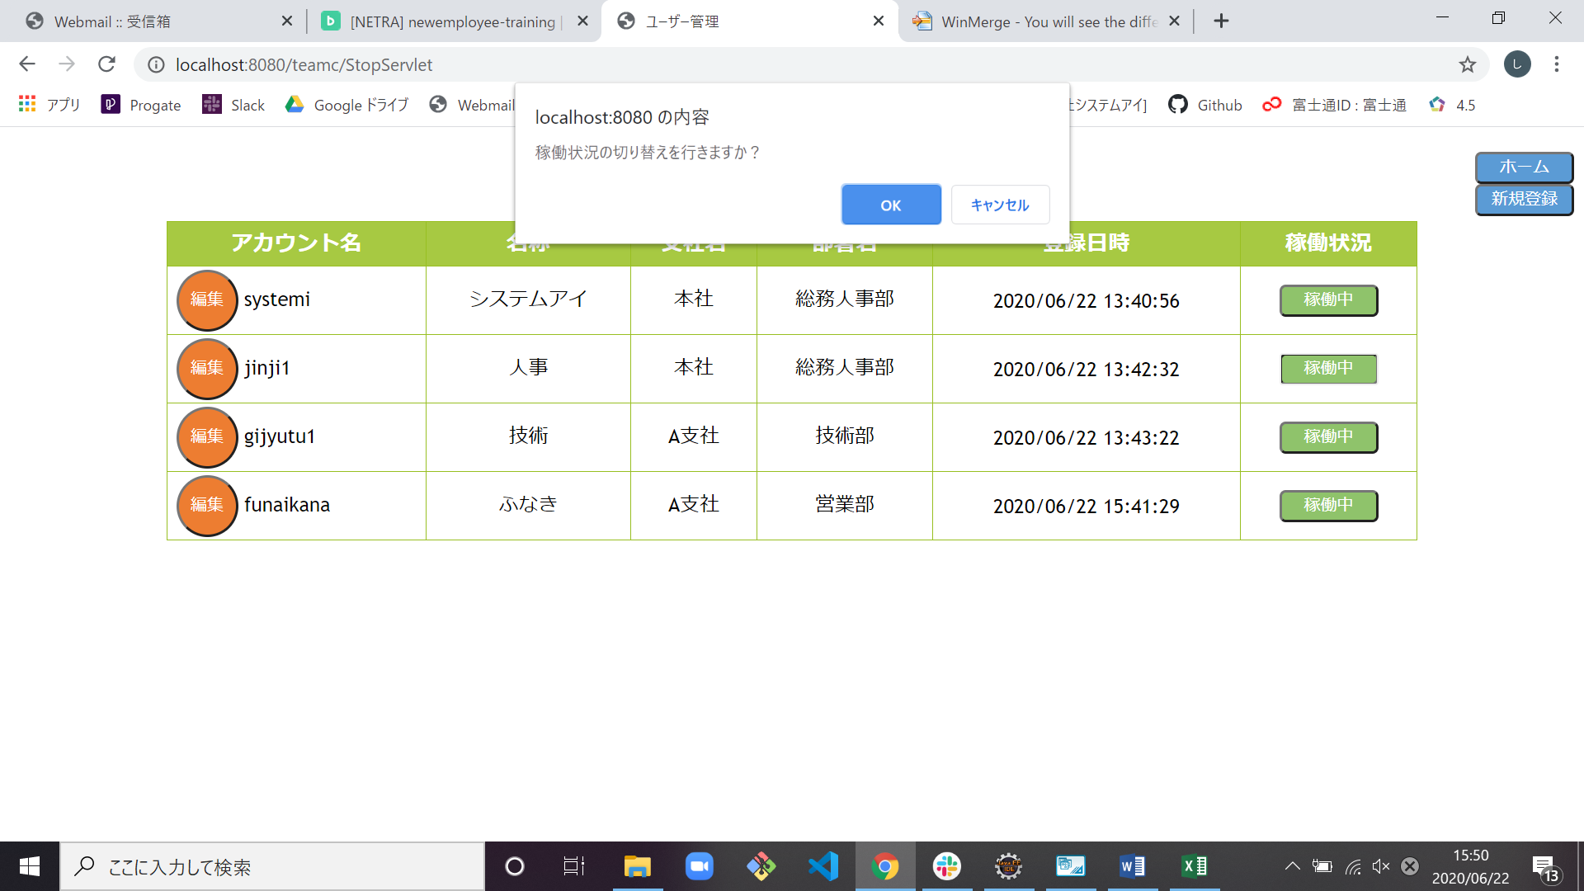

4-4 | OK押下で停止中に切り替わる

